Dockerインストール
1 | 下記URLにアクセス
 | https://www.docker.com/products/docker-toolbox

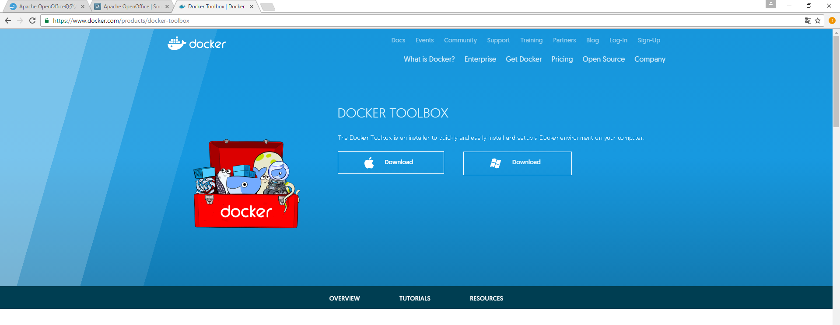

2 | インストーラーをダウンロード
 | インストールされるツール群 | Windows ユーザは Docker ツールボックス（Toolbox）を使い、 Docker のソフトウェアをインストールできます。
 |  | Docker ツールボックスには、以下の Docker ツール群が入っています。
 |  | Docker CLI クライアントは Docker Engine（エンジン）でコンテナやイメージを作成。
 |  | Docker Machine（マシン）は Windows 端末から Docker Engine に命令。
 |  | Docker Compose（コンポーズ）は docker-compose コマンドを実行。
 |  | Kitematic（カイトマティック）は Docker の GUI。
 |  | Docker QuickStart（クイックスタート）は Docker コマンドライン環境を設定済みのシェル。
 |  | Oracle VM VirtualBox
 |  | ※VirtualBoxもインストールしてくれます
2-1 | インストーラーをクリック

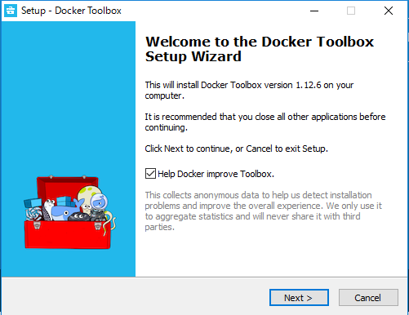
 | 標準インストールします
 |  |  |  | 何もせずに「Next」

チェックを入れたまま

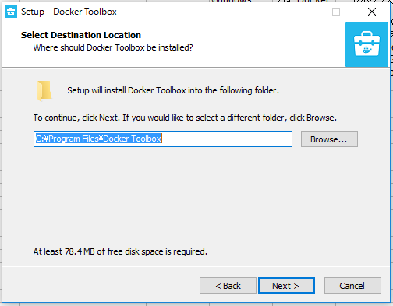
 |  |  |  | 何もせずに「Next」

インストールフォルダもそのまま

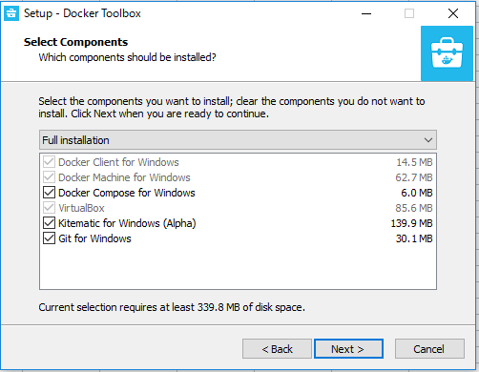
 |  |  |  | 何もせずに「Next」
 |  |  |  | Docker Compose | よく使う
 |  |  |  | Kitematic | すぐには使わない
 |  |  |  | Git for Windows | よく使う
 |  |  |  | 上記にチェックをいれたままにする

すべてチェックを入れたまま

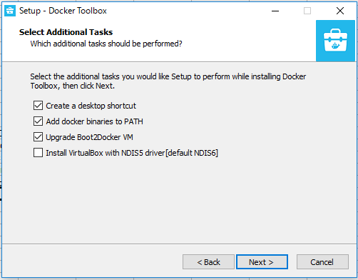
 |  |  |  | 何もせずに「Next」
 |  |  |  | ショートカットはお好みで
 |  |  |  | バイナリーパスはチェックを入れたままにしましょう
 |  |  |  | VMはアップグレードしましょう

デフォルトのまま

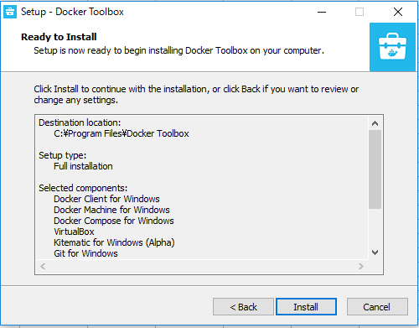
 |  |  |  | インストール

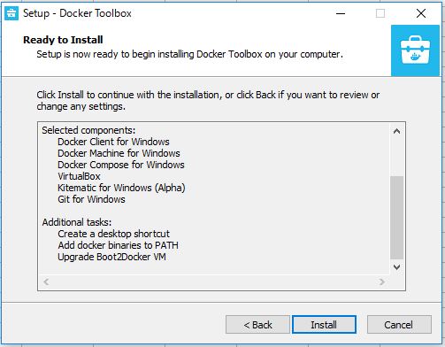

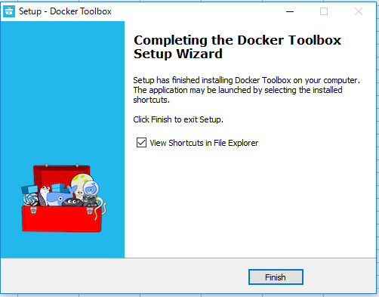
 |  |  |  | インストール完了

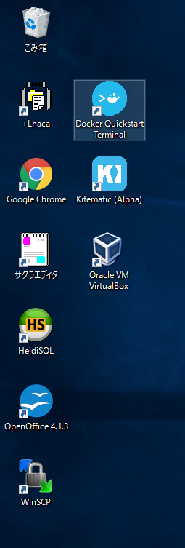
 |  |  | Docker Quickstart | Dockerを起動する
 |  |  | Kitematic | あとあと使うかも（すぐには使いません）
 |  |  | Oracle VM VirtualBox | 個別にVirtualBox使う場合は…ほとんどクリックしません（Dockerが勝手に使います）

ダブルクリックするとDockerが起動

3 | 確認
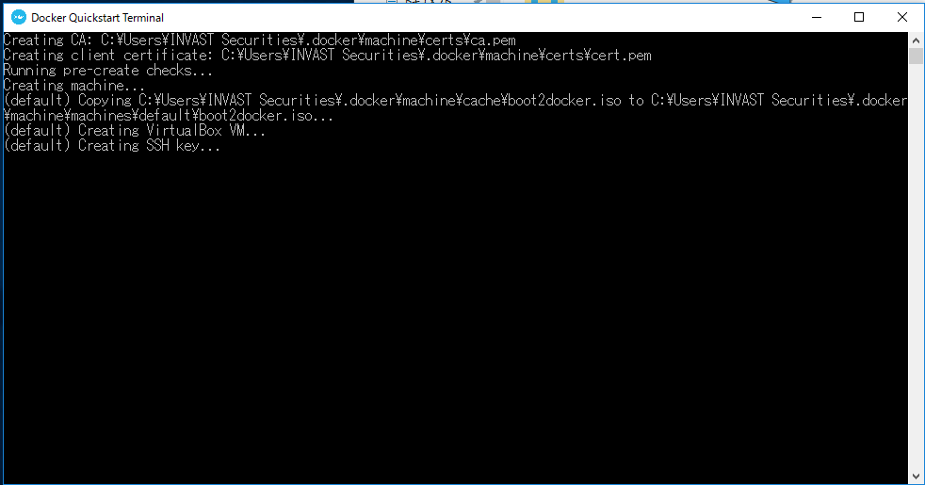
 |  |  |  |  |  | 変更を加えますか？
 |  |  |  |  |  | と聞かれたら
 |  |  |  |  |  | 「はい」
 |  |  |  |  |  | で

 |  |  |  |  |  | ←起動間もないころのコンソール
 |  |  |  |  |  | （しばらく待つかも）

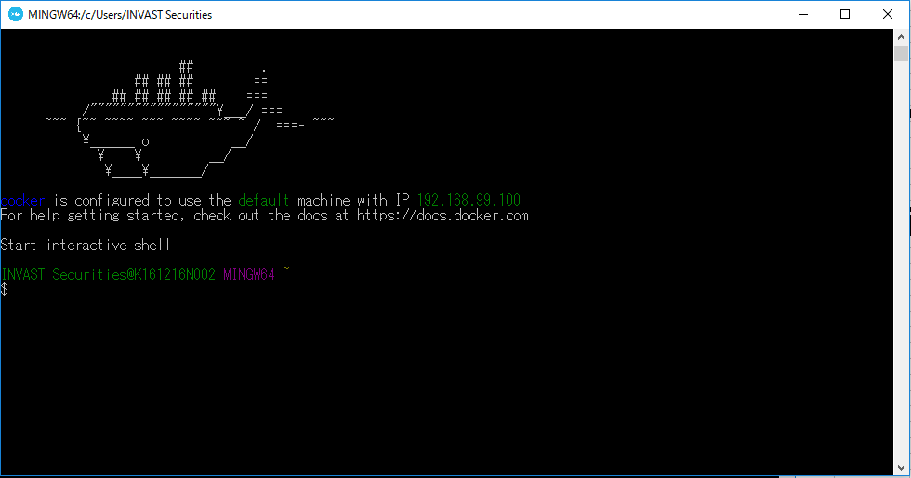
 |  |  |  |  |  | ←起動に成功するとクジラがお出迎えしてくれます
 |  |  |  |  |  | おめでとうございます！

 |  |  |  |  |  | DockerのデフォルトのIPは192.168.99.100なので覚えておいてください！

 |  |  |  |  |  | $ docker -v
 |  |  |  |  |  | で、バージョン情報が出ればOKです！

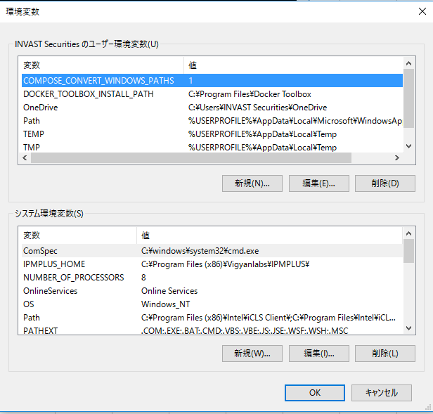
環境変数 | Docker Composeでパスをコンバートする機能をつけないと、Docker Composeが動作しないので、設定する
変数名 | COMPOSE_CONVERT_WINDOWS_PATHS
値 | 1

2017年1月18日版
No | 前提
1 | 開発は、「ユーザ以下（例ではINVAS Securities）」で行うこと
 | ※ユーザ以下のフォルダはVirtualBox上に自動的にマウントされるため
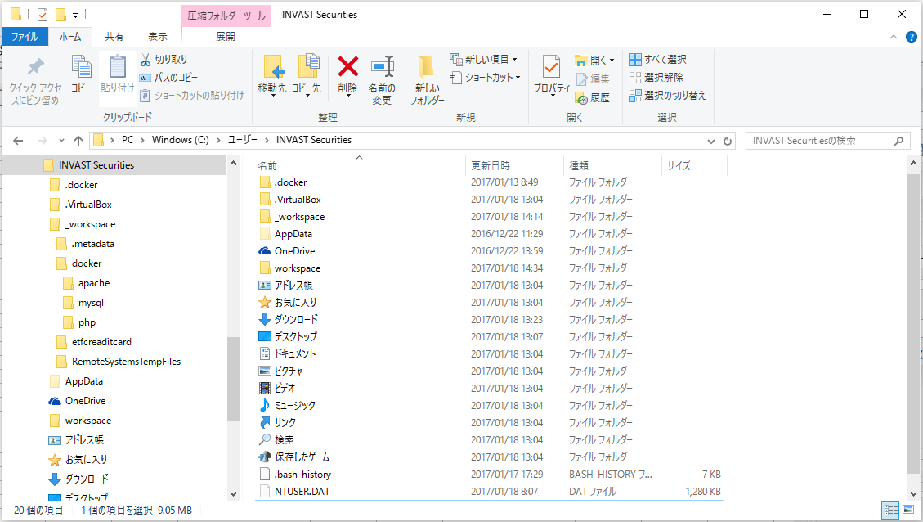

ここで作業することを推奨

2 | ユーザフォルダ（下記図ではINVAS Securities）直下で、workspace.zipを展開する
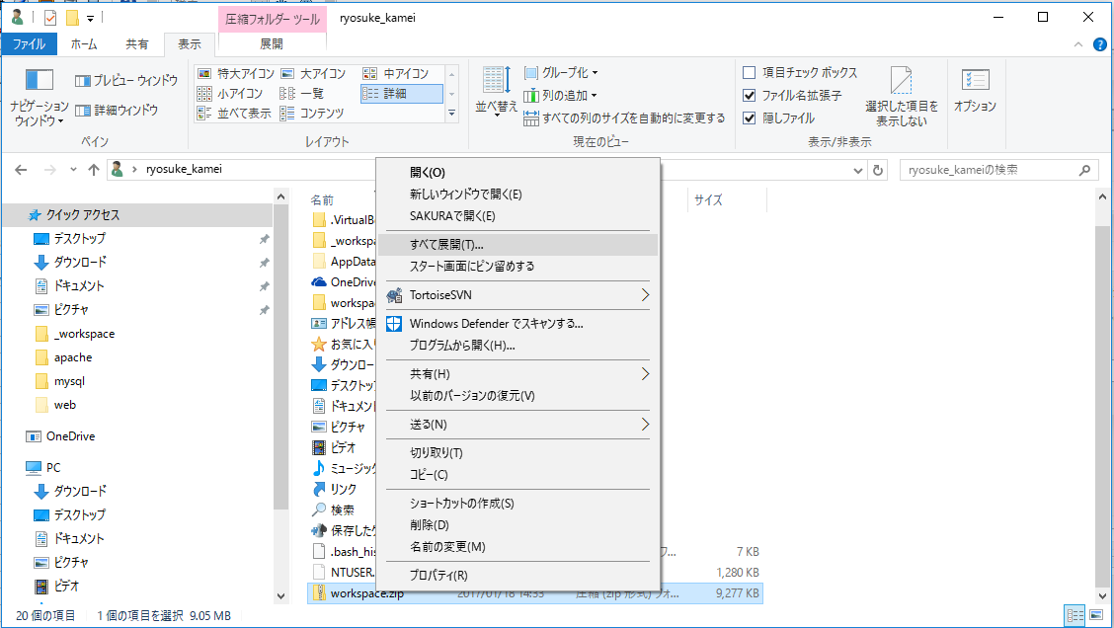

workspace.zipを展開

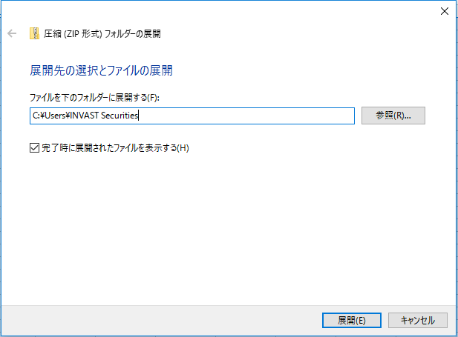

展開するフォルダはここ

3 | workspace以下に次のファイル・フォルダがあること
 | Laravelプロジェクト構築は済みです。
 | docker-compose.yml |  |  | コンテナ管理
 | etfcc |  |  | Laravelプロジェクト
 | composer.phar |  |  | PHPパッケージマネージャ
 | docker | apache | Dockerfile | Apache構築
 |  |  | laravel.conf | ドキュメントルート変更
 |  | mysql | Dockerfile | MySQL構築
 |  |  | my.cnf | MySQL追加設定ファイル

よく使うファイルはこれだけです。

コンテナビルドのときだけ利用します
（意識しなくてもいいファイル）

4 | Dockerを起動
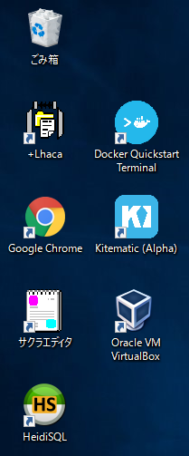

5 | コンテナを一括ビルド（アプリケーションコンテナ、データベースコンテナ、データコンテナ）
 | $ docker-compose up -d

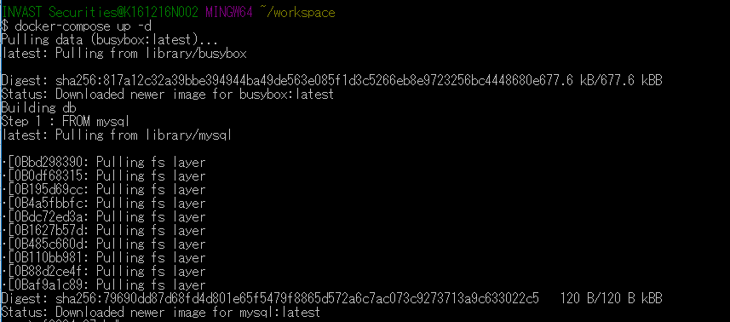

 | しばらく待ちます

 | ※ワーニングが出ていますが、気にせずに。コンテナが作成されました。

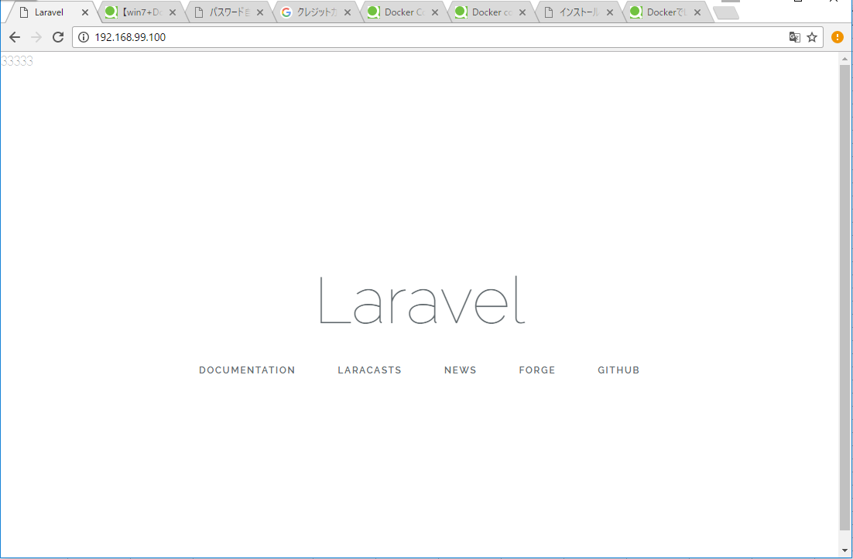
6 | ブラウザ確認
 | Http://192.168.99.100にアクセス

ビルドするときにドキュメントルートを変更済み

7 | EclipseとLaravelのプロジェクト連携
 | Eclipse起動
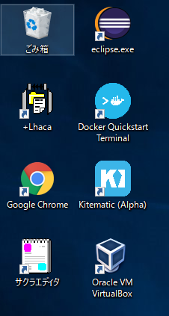

ファイル→新規→PHPプロジェクト

 | PHPプロジェクトを作成

PHP

 | プロジェクト名に「etfcc」と入力し、「完了」をクリック
Laravelのプロジェクトフォルダetfccを入力
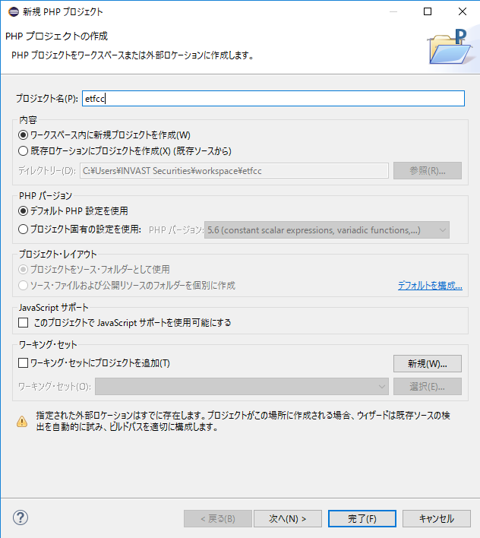

 | プロジェクトが作成されました
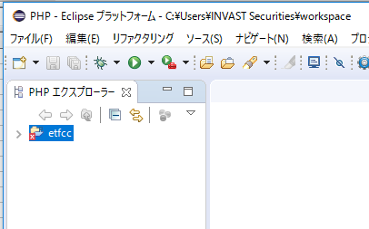

 | 即時反映を確認
 | public/index.phpを開きます。
 | 適当に、echoし、保存します。
 | Http://192.168.99.100にアクセス（リロード）

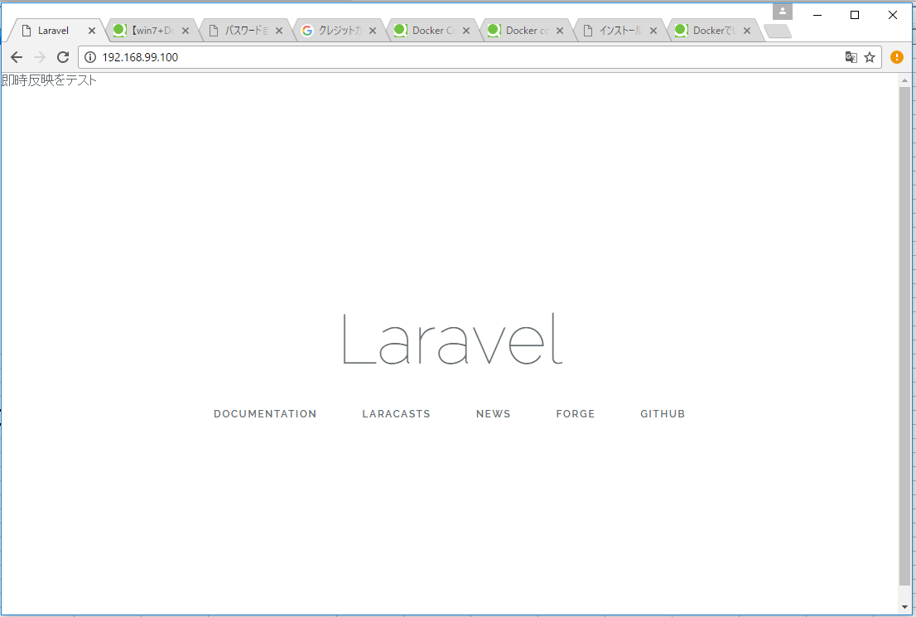

 | XAMPPと同じように保存後即反映されます。

8 | DBとの連携（マイグレーションを実行）
 | データベースコンテナのIPを調べる

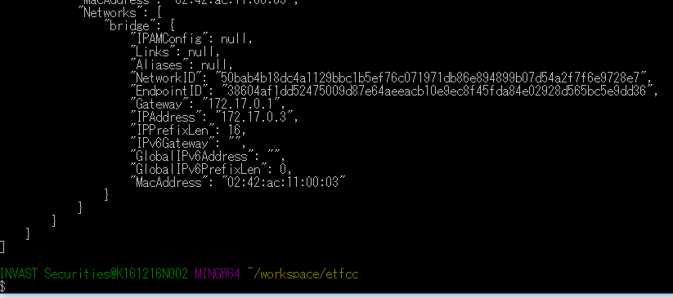

データベースコンテナのIPアドレス

 | アプリケーションコンテナにログイン | ローカルからマイグレーションしようとするとサーバが反応しないとエラー
 | マイグレーションを実行
 | $ php artisan migrate

 | 万が一、DBコンテナのIPアドレスが”172.17.0.3”ではない場合は
 | etfccフォルダ直下にある.envファイルのDB_HOSTを修正します。
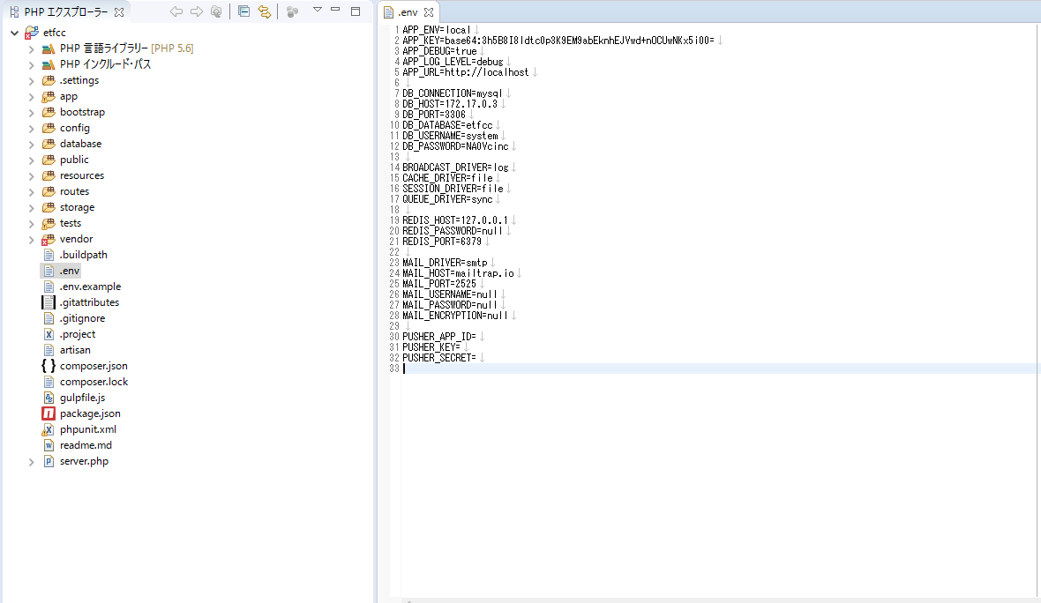

データベースコンテナのIPアドレス

Docker・docker-composeコマンド集
No | 目的 | コマンド
1 | バージョン確認 | $ dcoker -v

2 | コンテナ一括起動（ビルド） | $ docker-compose up -d
 | ※環境変数を設定しない場合 | $ COMPOSE_CONVERT_WINDOWS_PATHS=1 docker-compose up -d

 | 上記画像は2回目以降。1回目は、ビルドされるのでメッセージがたくさん出る
3 | コンテナを一括停止 | $ docker-compose stop

4 | コンテナ一括削除 | $ docker rm $(docker ps -aq)

5 | イメージ一括削除 | $ docker rmi $(docker images -q)
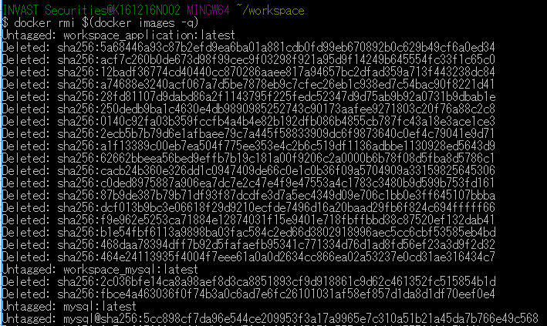

 |  |  | ※たくさんでます

6 | コンテナの一覧を見る | $ docker ps -a

7 | イメージの一覧を見る | $ docker images

8 | サーバにログインする | $ docker exec -it {コンテナ名} /bin/bash
 |  | 例：Apacheサーバ（アプリケーションサーバ）にログイン
 |  | $ docker exec -it app /bin/bash

 |  | サーバから抜けるときはCtrl + P + Crl + Q

 |  | 例：MySQLサーバ（データベースサーバ）にログイン
 |  | $ docker exec -it mysql /bin/bash

【失敗】パターン1 ログ（後で整理）
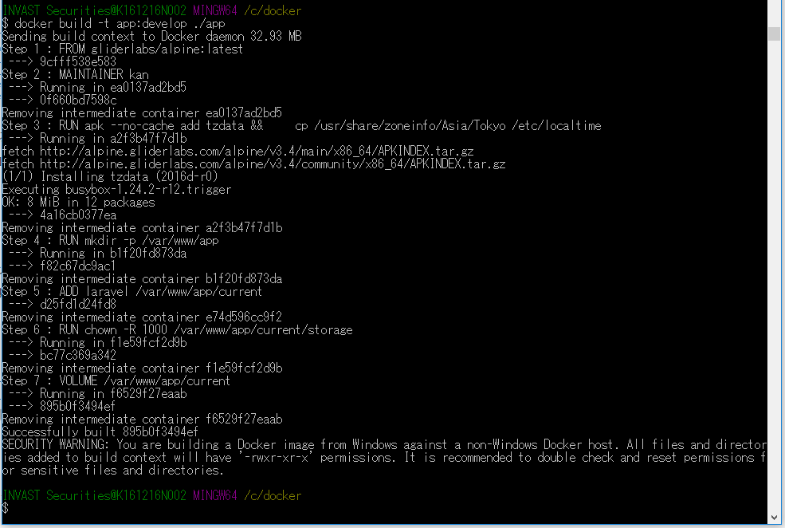
1 | 参考URL | http://qiita.com/notice_inc/items/578022fee103c2a09c66

2 | コンテナ構成 | データベースコンテナ | Mysql5.6
 |  | データコンテナ | 後で
 |  | Webサーバコンテナ | Apache2.4.23+php5.6.29 | 2017年１月１7日現在
 |  | アプリコンテナ | Laravel.5.3.16 | 2017年１月１7日現在
3 | 作業フォルダ | /c/docker
4 | Dockerホストの作成 | $ docker-machine create --driver virtualbox docker | 開発環境ではいらないかも
 | Dockerホストの環境変数設定 | $ eval $(docker-machine env docker) | 開発環境ではいらないかも
5 | コンテナ作成準備
5-1 | フォルダ・ファイル構成 | /c/docker/app | .dockerignore | コンテナにアップしないファイル名を記載
 |  |  | Dockerfile | アプリケーションコンテナの設定ファイル
 |  | /c/docker/mysql | Dockerfile | データベースコンテナの設定ファイル
 |  | /c/docker/web | Dockerfile | ウェブアプリコンテナの設定ファイル

6 | PHP Composerインストール | $ cd /c/docker/app | 場所は/c/docker
 | ※グローバルではない | $ curl -sS https://getcomposer.org/installer | php | Composerをインストール
 |  | $ php composer.phar –version | バージョン確認（動作確認）

7 | Laravelインストール | $ php composer.phar create-project laravel/laravel --prefer-dist
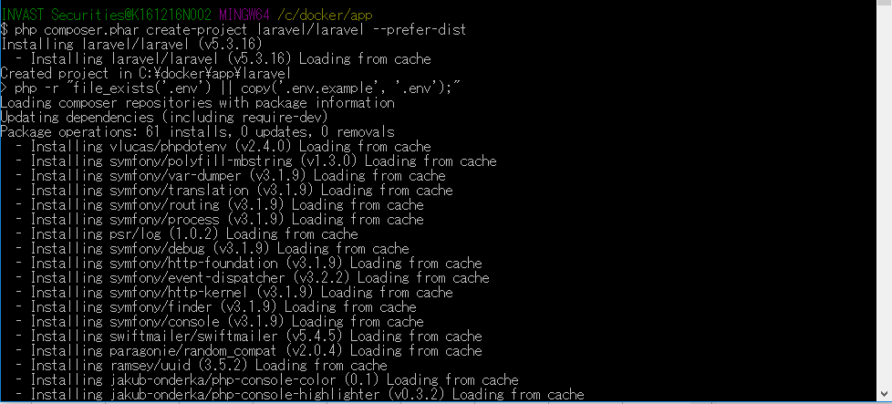

 |  |  |  |  | 後で、PHPUnitのインストールも加える

 |  | 続く
 | 確認 | $ ls | laravelというフォルダができている

8 | 各コンテナのイメージ作成 | $ cd /c/docker | ※検証用
 | MySQLイメージ作成 | $ docker build -t mysql:develop ./mysql
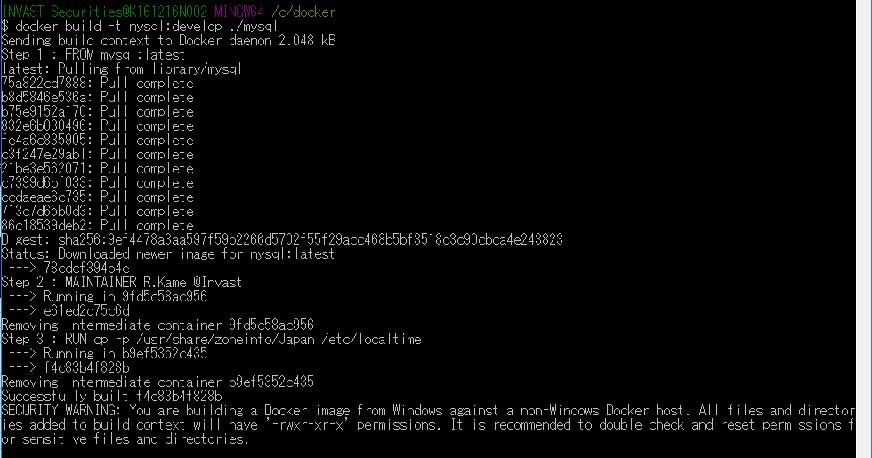

 | MySQLイメージを確認 | $ docker images

 | Webサーバイメージを作成 | $ docker build -t web:develop ./web
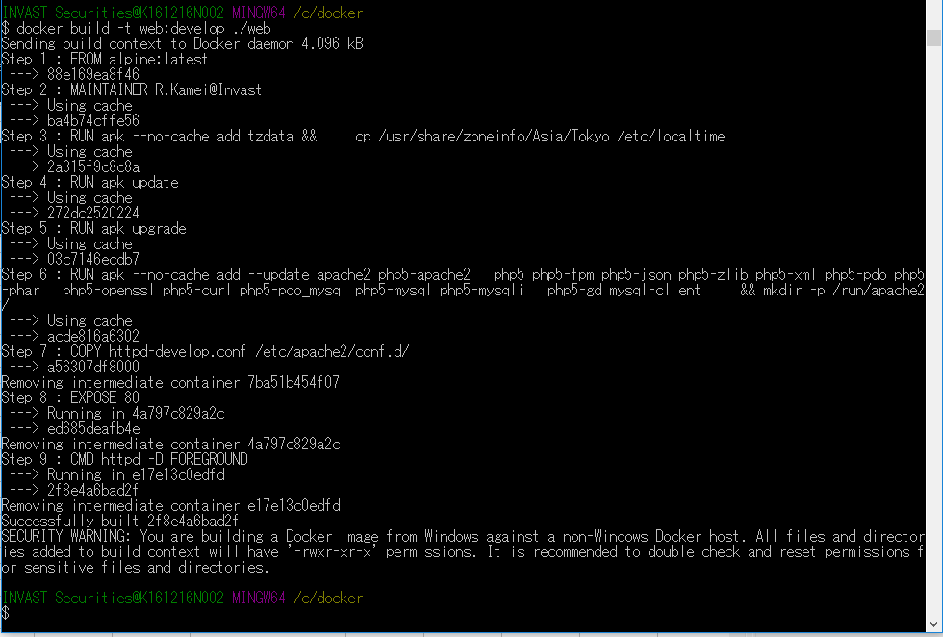

 |  |  |  |  | タイムゾーン設定を外している

 | Webアプリイメージを作成 | $ docker build -t app:develop ./app

